상품제안서
레빗 클리어링 USB메모리 (4GB~128GB) | 상품코드: S00974

 |  |  |  |  |  |  | 02-713-8555 | www.synergygift.co.kr
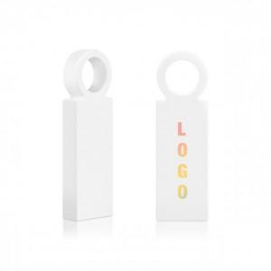

【상세/제작정보】

【인쇄/포장옵션】 | 풀칼라 / 포장지포장

【공급단가】 | 수량 | 50~ | 100~ | 300~ | 1,000~ | 5,000~
*VAT별도 | 8GB | 4,770원 | 4,650원 | 4,460원 | 4,350원 | 4,230원
 | 16GB | 6,020원 | 5,870원 | 5,630원 | 5,490원 | 5,340원
 | 32GB | 8,290원 | 8,090원 | 7,760원 | 7,560원 | 7,360원
 | 64GB | 9,770원 | 9,530원 | 9,140원 | 8,910원 | 8,670원

【상품 URL】 | https://www.synergygift.co.kr:443/src/goods_detail.php?gdno=18489

